关系图
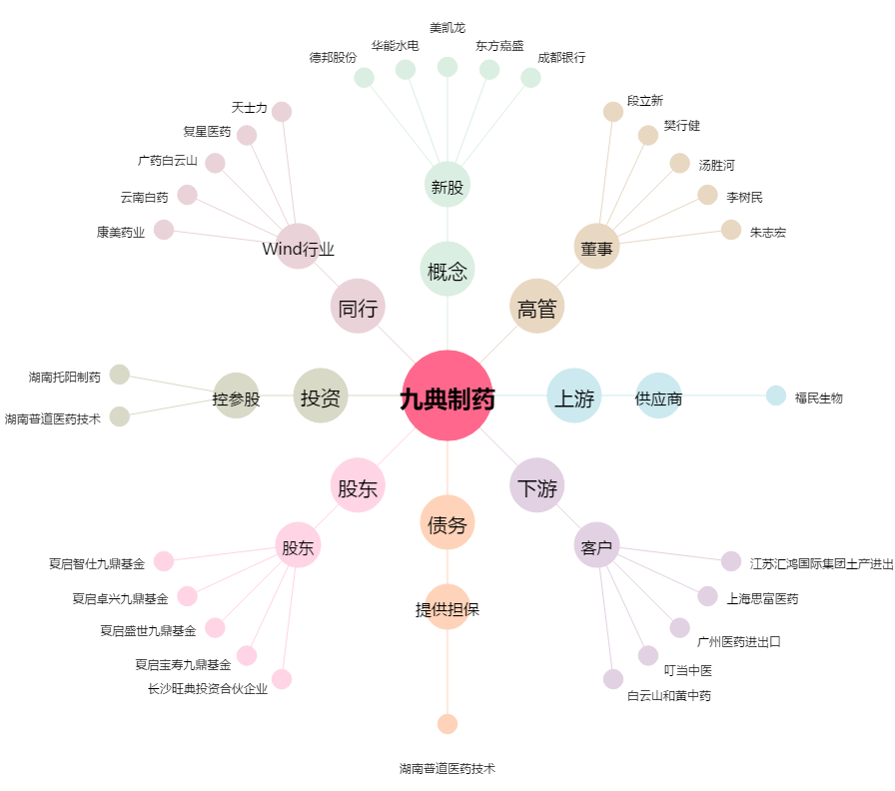
九典制药[300705.SZ] - 关系概览图

